List1
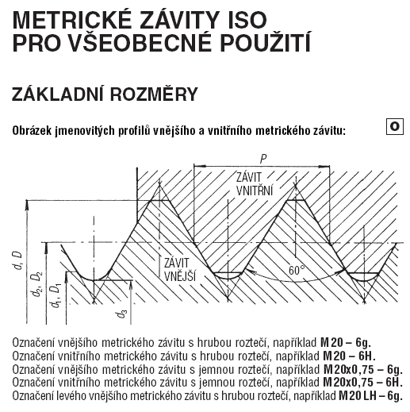
Vnitřní závit: kulatější venku, ostrý uvnitř | Průměr |  | Stoupání |  | Závit | Vnější závit tolerance 6g (pro šrouby) |  |  |  |  |  | Vnitřní závit tolerance 6H (pro matice) |  |  |  |  | Vrták pro vnitřní závity Metrický ISO
Vnější závit (šroub): kulatější uvnitř, ostřejší venku | D (mm) |  | P (mm) |  |  | Vnější průměr |  | Průměr stoupání |  | Průměr jadra |  | Vnější průměr | Průměr stoupání |  | Průměr jádra |  | Závit | Vrták
 | ISO 261 |  |  |  |  | dmax | dmin | d2max | d2min | d3max | d3min | Dmin | D2max | D2min | D3max | D3min | 3 x 0,5 | 2.5
 | doporučený | ostatní | hrubý | jemný | M1 | 1 | 0.933 | 0.838 | 0.785 | 0.693 | 0.63 | 1 | 0.838 | 0.894 | 0.729 | 0.785 | 4 x 0,7 | 3.3
 | ISO 262 |  |  |  | M1,2 | 1.2 | 1.133 | 1.038 | 0.985 | 0.893 | 0.83 | 1.2 | 1.038 | 1.094 | 0.929 | 0.985 | 5 x 0,8 | 4.2
 | 1 |  | 0.25 |  | M1,4 | 1.4 | 1.325 | 1.205 | 1.149 | 1.032 | 0.964 | 1.4 | 1.205 | 1.265 | 1.075 | 1.142 | 6 x 1,0 | 5
 | 2019-02-01 |  | 0.25 |  | M1,6 | 1.581 | 1.496 | 1.354 | 1.291 | 1.151 | 1.075 | 1.6 | 1.373 | 1.458 | 1.221 | 1.321 | 8 x 1,25 | 6.8
 |  | 2019-04-01 | 0.3 |  | M1,8 | 1.781 | 1.696 | 1.554 | 1.491 | 1.352 | 1.275 | 1.8 | 1.573 | 1.658 | 1.421 | 1.521 | 10 x 1,5 | 8.5
 | 2019-06-01 |  | 0.35 |  | M2 | 1.981 | 1.886 | 1.721 | 1.654 | 1.49 | 1.407 | 2 | 1.74 | 1.83 | 1.567 | 1.679 | 12 x 1,75 | 10.2
 |  | 2019-08-01 | 0.35 |  | M2,5 | 2.48 | 2.38 | 2.188 | 2.117 | 1.928 | 1.84 | 2.5 | 2.208 | 2.303 | 2.013 | 2.138 | 16 x 2,0 | 14
 | 2 |  | 0.4 |  | M3 | 2.98 | 2.874 | 2.655 | 2.58 | 2.367 | 2.273 | 3 | 2.675 | 2.775 | 2.459 | 2.599
 | 2019-05-02 |  | 0.45 |  | M3,5 | 3.479 | 3.354 | 3.089 | 3.004 | 2.743 | 2.635 | 3.5 | 3.11 | 3.222 | 2.85 | 3.01
 | 3 |  | 0.5 |  | M4 | 3.978 | 3.838 | 3.523 | 3.433 | 3.119 | 3.002 | 4 | 3.545 | 3.663 | 3.242 | 3.422
 |  | 2019-05-03 | 0.6 |  | M5 | 4.976 | 4.826 | 4.456 | 4.361 | 3.995 | 3.869 | 5 | 4.48 | 4.605 | 4.134 | 4.334
 | 4 |  | 0.7 |  | M6 | 5.974 | 5.794 | 5.324 | 5.212 | 4.747 | 4.596 | 6 | 5.35 | 5.5 | 4.917 | 5.153
 | 5 |  | 0.8 |  | M7 | 6.974 | 6.794 | 6.324 | 6.212 | 5.747 | 5.596 | 7 | 6.35 | 6.5 | 5.917 | 6.153
 | 6 |  | 1 |  | M8 | 7.972 | 7.76 | 7.16 | 7.042 | 6.438 | 6.272 | 8 | 7.188 | 7.348 | 6.647 | 6.912
 |  | 7 | 1 |  | M10 | 9.968 | 9.732 | 8.994 | 8.862 | 8.128 | 7.938 | 10 | 9.026 | 9.206 | 8.376 | 8.676
 | 8 |  | Jan-25 | 1 | M12 | 11.966 | 11.701 | 10.829 | 10.679 | 9.819 | 9.602 | 12 | 10.863 | 11.063 | 10.106 | 10.441
 | 10 |  | 2019-05-01 | 1.25 nebo 1 | M14 | 13.962 | 13.682 | 12.663 | 12.503 | 11.508 | 11.271 | 14 | 12.701 | 12.913 | 11.835 | 12.21
 | 12 |  | Jan-75 | 1.5 nebo 1.25 | M16 | 15.962 | 15.682 | 14.663 | 14.503 | 13.508 | 13.271 | 16 | 14.701 | 14.913 | 13.835 | 14.21
 |  | 14 | 2 | 2019-05-01 | M18 | 17.958 | 17.623 | 16.334 | 16.164 | 14.891 | 14.625 | 18 | 16.376 | 16.6 | 15.294 | 15.744
 | 16 |  | 2 | 2019-05-01 | M20 | 19.958 | 19.623 | 18.334 | 18.164 | 16.891 | 16.625 | 20 | 18.376 | 18.6 | 17.294 | 17.744
 |  | 18 | 2019-05-02 | 2 nebo 1.5 | M22 | 21.958 | 21.623 | 20.334 | 20.164 | 18.891 | 18.625 | 22 | 20.376 | 20.6 | 19.294 | 19.744
 | 20 |  | 2019-05-02 | 2 nebo 1.5 | M24 | 23.952 | 23.577 | 22.003 | 21.803 | 20.271 | 19.955 | 24 | 22.051 | 22.316 | 20.752 | 21.252
 |  | 22 | 2019-05-02 | 2 nebo 1.5 | M27 | 26.952 | 26.577 | 25.003 | 24.803 | 23.271 | 22.955 | 27 | 25.051 | 25.316 | 23.752 | 24.252
 | 24 |  | 3 | 2 | M30 | 29.947 | 29.522 | 27.674 | 27.462 | 25.658 | 25.306 | 30 | 27.727 | 28.007 | 26.211 | 26.771
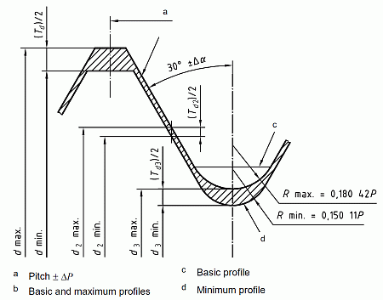
 |  | 27 | 3 | 2 | M33 | 32.947 | 32.522 | 30.674 | 30.462 | 28.653 | 28.306 | 33 | 30.727 | 31.007 | 29.211 | 29.771
 | 30 |  | 2019-05-03 | 2 | M36 | 35.94 | 35.465 | 33.342 | 33.118 | 31.033 | 30.655 | 36 | 33.402 | 33.007 | 31.67 | 32.27
 |  | 33 | 2019-05-03 | 2 | M39 | 38.94 | 38.465 | 36.342 | 36.118 | 34.033 | 33.655 | 39 | 36.402 | 36.702 | 34.67 | 35.27
 | 36 |  | 4 | 3
 |  | 39 | 4 | 3 | Šroub
 | 42 |  | 2019-05-04 | 3
 |  | 45 | 2019-05-04 | 3 |  |  |  |  |  |  | oranžová: scatch který se odečte od válce
 | 48 |  | 5 | 3
D = hridel od ktere budu odecitat
 |  | 52 | 5 | 4
 | 56 |  | 2019-05-05 | 4
 |  | 60 | 2019-05-05 | 4 |  |  |  |  |  |  | pro M12x1,75 : |  | D=12mm
d1
 | 64 |  | 6 | 4 |  |  |  |  |  |  |  |  | d1=10,106mm
 |  |  |  |  |  |  |  |  |  |  |  |  | d3=9,853mm
d3
 |  |  |  |  |  |  |  | P/4

Ze strojnických tabulek

